Delphi
 | Metodologia DELPHI |  |  |  |  |  |  |  |  |  |  |  |  | Q1 | Q2 | Q3
 |  |  |  |  |  |  |  |  |  |  |  |  |  | 25% | 50% | 75%
 |  | A V A L I A D O R E S |  |  |  |  |  |  |  |  |  |  |  | Q1 | Q2 | Q3 | Media dos Quartis | 0-100% | Prioridades |  | Situação Pior |  |  | 14 Piores Índices
 | Critérios | #1 | #2 | #3 | #4 | #5 | #6 | #7 | #8 | #9 | #10 | #11 | #12 | Quartil 1 | Quartil 2 | Quartil 3 |  | Porcentagens
1 | Preço | 8 | 8 | 5 | 6 | 10 | 7 | 5 | 7 | 10 | 5 | 10 | 8 | 5.75 | 7.50 | 8.50 | 7.25 | 9.8% | Temanho do Arquivo | 5.7% | 8 | Temanho do Arquivo | 5.7% | 1 | Temanho do Arquivo | 4.25 | 11 | Tematica | 8.75
2 | Gráfico | 8 | 7 | 10 | 7 | 5 | 8 | 5 | 6 | 10 | 7 | 10 | 5 | 5.75 | 7.00 | 8.50 | 7.08 | 9.5% | Data de Lançamento | 7.1% | 5 | Data de Lançamento | 7.1% | 2 | Data de Lançamento | 5.25 | 10 | Mecanica de Jogo | 8.00
3 | Plataforma | 10 | 3 | 10 | 9 | 10 | 5 | 5 | 10 | 5 | 6 | 5 | 10 | 5.00 | 7.50 | 10.00 | 7.50 | 10.1% | Online | 8.0% | 10 | Online | 8.0% | 3 | Online | 5.92 | 9 | Plataforma | 7.50
4 | Mecanica de Jogo | 7 | 5 | 8 | 9 | 8 | 7 | 8 | 10 | 10 | 8 | 9 | 7 | 7.00 | 8.00 | 9.00 | 8.00 | 10.8% | Jogo Mundo Aberto | 8.9% | 9 | Jogo Mundo Aberto | 8.9% | 4 | Jogo Mundo Aberto | 6.58 | 8 | Preço | 7.25
5 | Data de Lançamento | 6 | 5 | 6 | 7 | 0 | 7 | 0 | 7 | 8 | 2 | 10 | 3 | 2.75 | 6.00 | 7.00 | 5.25 | 7.1% | Avaliações Positivas | 9.1% | 11 | Avaliações Positivas | 9.1% | 5 | Avaliações Positivas | 6.75 | 7 | Gráfico | 7.08
6 | Tematica | 8 | 9 | 10 | 8 | 0 | 9 | 10 | 7 | 10 | 8 | 10 | 5 | 7.75 | 8.50 | 10.00 | 8.75 | 11.8% | Tempo do de jogo | 9.3% | 7 | Tempo do de jogo | 9.3% | 6 | Tempo do de jogo | 6.92 | 6 | Tempo do de jogo | 6.92
7 | Tempo do de jogo | 4 | 7 | 8 | 7 | 5 | 7 | 8 | 7 | 5 | 6 | 9 | 8 | 5.75 | 7.00 | 8.00 | 6.92 | 9.3% | Gráfico | 9.5% | 2 | Gráfico | 9.5% | 7 | Gráfico | 7.08 | 5 | Avaliações Positivas | 6.75
8 | Temanho do Arquivo | 1 | 7 | 2 | 3 | 5 | 6 | 3 | 3 | 5 | 4 | 10 | 5 | 3.00 | 4.50 | 5.25 | 4.25 | 5.7% | Preço | 9.8% | 1 | Preço | 9.8% | 8 | Preço | 7.25 | 4 | Jogo Mundo Aberto | 6.58
9 | Jogo Mundo Aberto | 6 | 10 | 2 | 5 | 5 | 7 | 8 | 4 | 10 | 10 | 7 | 4 | 4.75 | 6.50 | 8.50 | 6.58 | 8.9% | Plataforma | 10.1% | 3 | Plataforma | 10.1% | 9 | Plataforma | 7.50 | 3 | Online | 5.92
10 | Online | 6 | 7 | 1 | 8 | 0 | 6 | 8 | 7 | 5 | 10 | 5 | 3 | 4.50 | 6.00 | 7.25 | 5.92 | 8.0% | Mecanica de Jogo | 10.8% | 4 | Mecanica de Jogo | 10.8% | 10 | Mecanica de Jogo | 8.00 | 2 | Data de Lançamento | 5.25
11 | Avaliações Positivas | 3 | 10 | 5 | 7 | 7 | 8 | 0 | 6 | 10 | 4 | 10 | 7 | 4.75 | 7.00 | 8.50 | 6.75 | 9.1% | Tematica | 11.8% | 6 | Tematica | 11.8% | 11 | Tematica | 8.75 | 1 | Temanho do Arquivo | 4.25

 |  |  |  |  |  |  |  |  |  |  |  |  |  |  |  |  | 74.25 | 100.0%
 |  |  |  |  |  |  |  |  |  |  |  |  |  |  |  |  |  |  |  |  | Situação Melhor

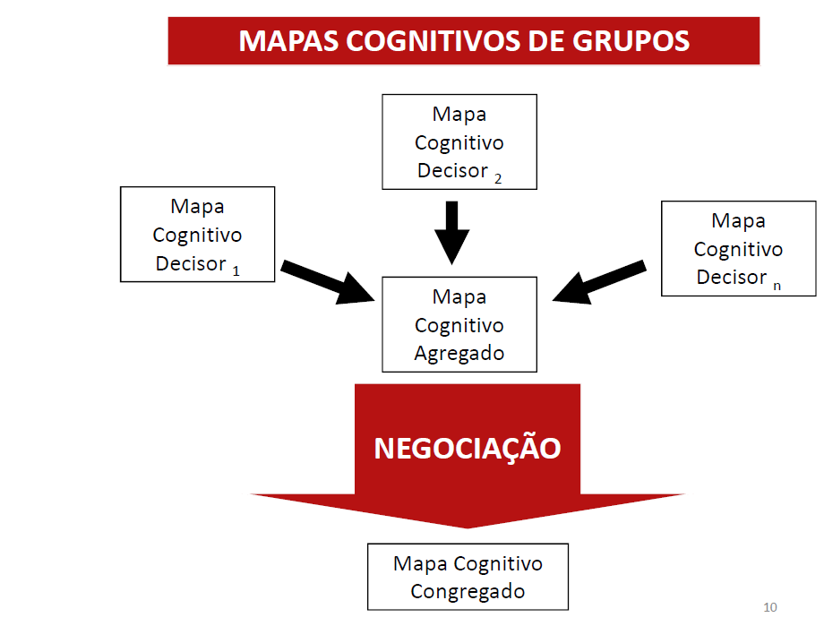
Questionários
 |  |  |  |  |  |  |  |  |  |  |  |  |  |  |  |  |  |  |  |  | 6 | Tematica | 11.8%
 |  |  |  |  |  |  |  |  |  |  |  |  |  |  |  |  |  |  |  |  | 4 | Mecanica de Jogo | 10.8%
 |  |  |  |  |  |  |  |  |  |  |  |  |  |  |  |  |  |  |  |  | 3 | Plataforma | 10.1%
 |  |  |  |  |  |  |  |  |  |  |  |  |  |  |  |  |  |  |  |  | 1 | Preço | 9.8%
 |  |  |  |  |  |  |  |  |  |  |  |  |  |  |  |  |  |  |  |  | 2 | Gráfico | 9.5%
 |  |  |  |  |  |  |  |  |  |  |  |  |  |  |  |  |  |  |  |  | 7 | Tempo do de jogo | 9.3%
 |  |  |  |  |  |  |  |  |  |  |  |  |  |  |  |  |  |  |  |  | 11 | Avaliações Positivas | 9.1%
 |  |  |  |  |  |  |  |  |  |  |  |  |  |  |  |  |  |  |  |  | 9 | Jogo Mundo Aberto | 8.9%
 |  |  |  |  |  |  |  |  |  |  |  |  |  |  |  |  |  |  |  |  | 10 | Online | 8.0%
 |  |  |  |  |  |  |  |  |  |  |  |  |  |  |  |  |  |  |  |  | 5 | Data de Lançamento | 7.1%
 |  |  |  |  |  |  |  |  |  |  |  |  |  |  |  |  |  |  |  |  | 8 | Temanho do Arquivo | 5.7%

AHP 1ª Etapa
 | Metodologia AHP - Analytic Hierarchy Process

 | Tematica | Mecanica de Jogo | Plataforma | Preço | Gráfico | Tempo do de jogo | Avaliações Positivas | Jogo Mundo Aberto | Online | Data de Lançamento | Temanho do Arquivo
Delphi | 8.75 | 8 | 7.5 | 7.25 | 7.0833333333 | 6.9166666667 | 6.75 | 6.5833333333 | 5.9166666667 | 5.25 | 4.25
Tematica | 0.00 | 0.75 | 1.25 | 1.50 | 1.67 | 1.83 | 2.00 | 2.17 | 2.83 | 3.50 | 4.50
Mecanica de Jogo |  | 0.00 | 0.50 | 0.75 | 0.92 | 1.08 | 1.25 | 1.42 | 2.08 | 2.75 | 3.75
Plataforma |  |  | 0.00 | 0.25 | 0.42 | 0.58 | 0.75 | 0.92 | 1.58 | 2.25 | 3.25
Preço |  |  |  | 0.00 | 0.17 | 0.33 | 0.50 | 0.67 | 1.33 | 2.00 | 3.00
Gráfico |  |  |  |  | 0.00 | 0.17 | 0.33 | 0.50 | 1.17 | 1.83 | 2.83
Tempo do de jogo |  |  |  |  |  | 0.00 | 0.17 | 0.33 | 1.00 | 1.67 | 2.67
Avaliações Positivas |  |  |  |  |  |  | 0.00 | 0.17 | 0.83 | 1.50 | 2.50
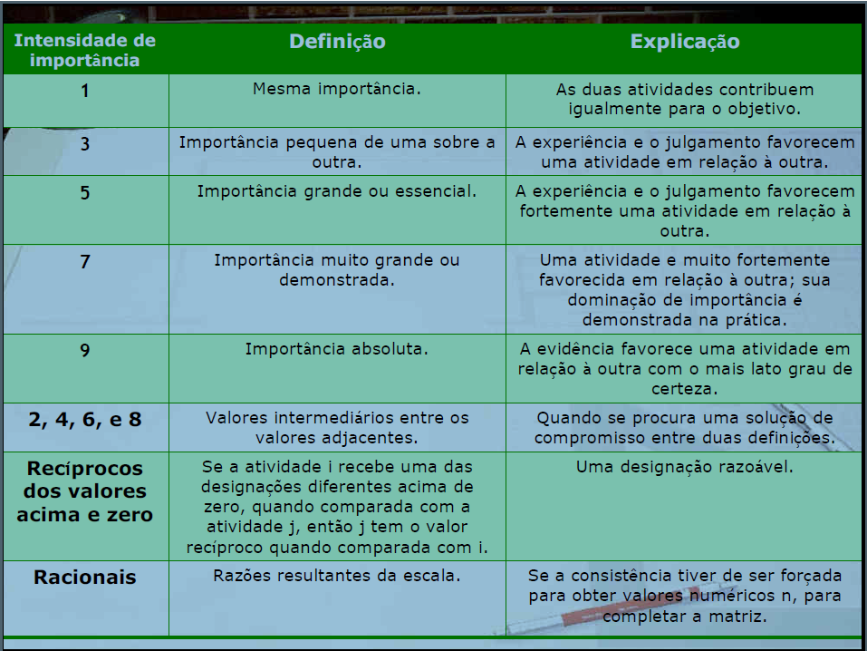
Jogo Mundo Aberto |  |  |  |  |  |  |  | 0.00 | 0.67 | 1.33 | 2.33
Online |  |  |  |  |  |  |  |  | 0.00 | 0.67 | 1.67
Data de Lançamento |  |  |  |  |  |  |  |  |  | 0.00 | 1.00
Temanho do Arquivo |  |  |  |  |  |  |  |  |  |  | 0.00

"Se" Trabalhando com as possibilidades:
1,2,3,4,5,6,7,8
 | Tematica | Mecanica de Jogo | Plataforma | Preço | Gráfico | Tempo do de jogo | Avaliações Positivas | Jogo Mundo Aberto | Online | Data de Lançamento | Temanho do Arquivo
Delphi | 8.75 | 8 | 7.5 | 7.25 | 7.0833333333 | 6.9166666667 | 6.75 | 6.5833333333 | 5.9166666667 | 5.25 | 4.25
Tematica | 1.00 | 3.00 | 4.00 | 4.00 | 4.00 | 5.00 | 5.00 | 5.00 | 5.00 | 5.00 | 6.00
Mecanica de Jogo | 0.33 | 1.00 | 3.00 | 3.00 | 3.00 | 4.00 | 4.00 | 4.00 | 5.00 | 5.00 | 6.00
Plataforma | 0.25 | 0.33 | 1.00 | 2.00 | 3.00 | 3.00 | 3.00 | 3.00 | 4.00 | 5.00 | 5.00
Preço | 0.25 | 0.33 | 0.50 | 1.00 | 2.00 | 2.00 | 3.00 | 3.00 | 4.00 | 5.00 | 5.00
Gráfico | 0.25 | 0.33 | 0.33 | 0.50 | 1.00 | 2.00 | 2.00 | 3.00 | 4.00 | 5.00 | 5.00
Tempo do de jogo | 0.20 | 0.25 | 0.33 | 0.50 | 0.50 | 1.00 | 2.00 | 2.00 | 4.00 | 4.00 | 5.00
Avaliações Positivas | 0.20 | 0.25 | 0.33 | 0.33 | 0.50 | 0.50 | 1.00 | 2.00 | 3.00 | 4.00 | 5.00
Jogo Mundo Aberto | 0.20 | 0.25 | 0.33 | 0.33 | 0.33 | 0.50 | 0.50 | 1.00 | 3.00 | 4.00 | 5.00
Online | 0.20 | 0.20 | 0.25 | 0.25 | 0.25 | 0.25 | 0.33 | 0.33 | 1.00 | 3.00 | 4.00
Data de Lançamento | 0.20 | 0.20 | 0.20 | 0.20 | 0.20 | 0.25 | 0.25 | 0.25 | 0.33 | 1.00 | 4.00
Temanho do Arquivo | 0.17 | 0.17 | 0.20 | 0.20 | 0.20 | 0.20 | 0.20 | 0.20 | 0.25 | 0.25 | 1.00

CP
Méida dos Quartis do Delphi
 |  | ALTERNATIVAS

 |  | Grau de Importância para cada Decision Maker

Critérios | Pesos | DM 1 | DM 2 | Fmax | Fmin | Critérios | DM 1
Preço | 7.25 | 8 | 5 | 10.0 | 1.0 | Plataforma | 10
Gráfico | 7.08 | 5 | 10 | 10.0 | 1.0 | Preço | 8
Plataforma | 7.50 | 10 | 10 | 10.0 | 1.0 | Tempo do de jogo | 8
Mecanica de Jogo | 8.00 | 7 | 8 | 10.0 | 1.0 | Mecanica de Jogo | 7
Data de Lançamento | 5.25 | 3 | 6 | 10.0 | 1.0 | Avaliações Positivas | 7
Tematica | 8.75 | 5 | 10 | 10.0 | 1.0 | Gráfico | 5
Tempo do de jogo | 6.92 | 8 | 8 | 10.0 | 1.0 | Tematica | 5
Temanho do Arquivo | 4.25 | 5 | 2 | 10.0 | 1.0 | Temanho do Arquivo | 5
Jogo Mundo Aberto | 6.58 | 4 | 2 | 10.0 | 1.0 | Jogo Mundo Aberto | 4
Online | 5.92 | 3 | 1 | 10.0 | 1.0 | Data de Lançamento | 3
Avaliações Positivas | 6.75 | 7 | 5 | 10.0 | 1.0 | Online | 3

 | 74.25

 |  | Distâncias
Preço | 0.10 | 0.0217 | 0.0542
Gráfico | 0.10 | 0.0530 | 0.0000
Plataforma | 0.10 | 0.0000 | 0.0000
Mecanica de Jogo | 0.11 | 0.0359 | 0.0239
Data de Lançamento | 0.07 | 0.0550 | 0.0314
Tematica | 0.12 | 0.0655 | 0.0000
Tempo do de jogo | 0.09 | 0.0207 | 0.0207
Temanho do Arquivo | 0.06 | 0.0318 | 0.0509
Jogo Mundo Aberto | 0.09 | 0.0591 | 0.0788
Online | 0.08 | 0.0620 | 0.0797
Avaliações Positivas | 0.09 | 0.0303 | 0.0505

 |  | 0.435 | 0.390

 |  | #1 | #2
 |  | 0.161 | 0.120

 |  | CP
 |  | #1 | 0.161
 |  | #4 | 0.120

CGT
Méida dos Quartis do Delphi
 |  | ALTERNATIVAS
 |  | Grau de Importância para cada Decision Maker |  |  |  | #2
Criterio | Pesos | #1 | #2 | fmin | Gráfico | 10
Preço | 7.25 | 8 | 5 | 4.0 | Plataforma | 10
Gráfico | 7.08 | 5 | 10 | 4.0 | Tematica | 10
Plataforma | 7.50 | 10 | 10 | 9.0 | Mecanica de Jogo | 8
Mecanica de Jogo | 8.00 | 7 | 8 | 6.0 | Tempo do de jogo | 8
Data de Lançamento | 5.25 | 3 | 6 | 2.0 | Data de Lançamento | 6
Tematica | 8.75 | 5 | 10 | 4.0 | Preço | 5
Tempo do de jogo | 6.92 | 8 | 8 | 7.0 | Avaliações Positivas | 5
Temanho do Arquivo | 4.25 | 5 | 2 | 1.0 | Temanho do Arquivo | 2
Jogo Mundo Aberto | 6.58 | 4 | 2 | 1.0 | Jogo Mundo Aberto | 2
Online | 5.92 | 3 | 1 | 0.0 | Online | 1
Avaliações Positivas | 6.75 | 7 | 5 | 4.0

Soma | 74.3

Preço | 0.10 | 1.14 | 1.00
Gráfico | 0.10 | 1.00 | 1.19
Plataforma | 0.10 | 1.00 | 1.00
Mecanica de Jogo | 0.11 | 1.00 | 1.08
Data de Lançamento | 0.07 | 1.00 | 1.10
Tematica | 0.12 | 1.00 | 1.24
Tempo do de jogo | 0.09 | 1.00 | 1.00
Temanho do Arquivo | 0.06 | 1.08 | 1.00
Jogo Mundo Aberto | 0.09 | 1.10 | 1.00
Online | 0.08 | 1.09 | 1.00
Avaliações Positivas | 0.09 | 1.11 | 1.00

 |  | 1.65 | 1.74

 |  | #1 | #2
 |  | 1.65 | 1.74

 |  | CGT
 |  | #2 | 1.74
 |  | #1 | 1.65

